圖表索引
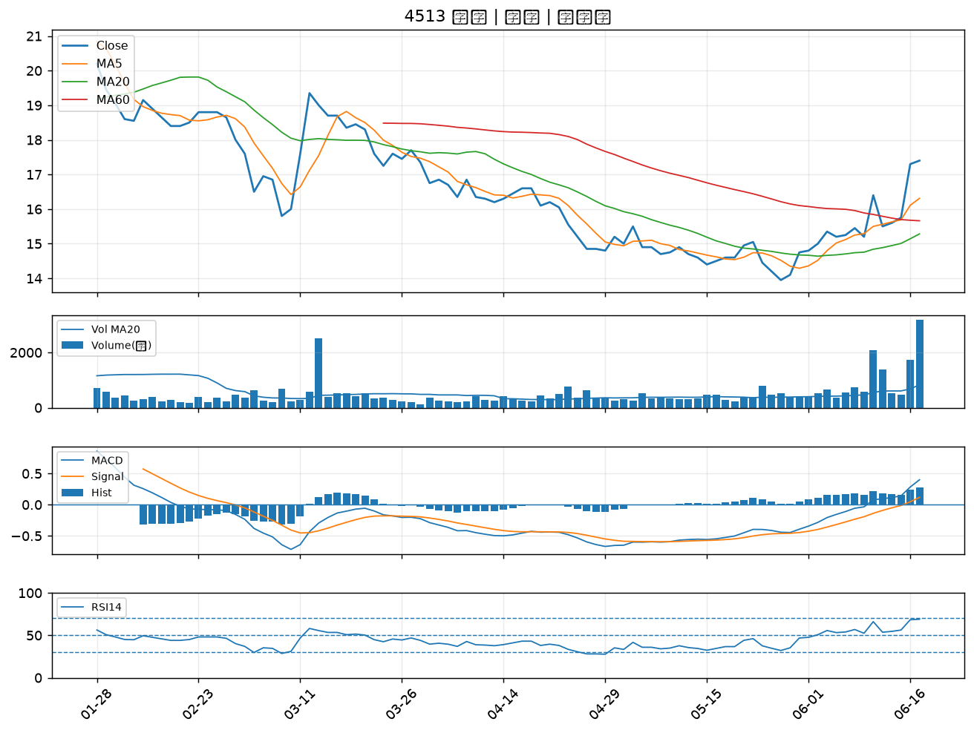
股票代號 | 股票名稱 | 市場 | 買進觀察分級 | 主力突破分數 | 圖表路徑
2332 | 友訊 | 上市 | A級 | 7 | output/charts/20260617/2332_友訊.png
2342 | 茂矽 | 上市 | A級 | 6 | output/charts/20260617/2342_茂矽.png
2845 | 遠東銀 | 上市 | A級 | 6 | output/charts/20260617/2845_遠東銀.png
4976 | 佳凌 | 上市 | A級 | 6 | output/charts/20260617/4976_佳凌.png
3360 | 尚立 | 上櫃 | A級 | 6 | output/charts/20260617/3360_尚立.png
5011 | 久陽 | 上櫃 | A級 | 6 | output/charts/20260617/5011_久陽.png
3047 | 訊舟 | 上市 | A級 | 5 | output/charts/20260617/3047_訊舟.png
3630 | 新鉅科 | 上櫃 | A級 | 5 | output/charts/20260617/3630_新鉅科.png
3060 | 銘異 | 上市 | A級 | 5 | output/charts/20260617/3060_銘異.png
2316 | 楠梓電 | 上市 | A級 | 5 | output/charts/20260617/2316_楠梓電.png
6517 | 保勝光學 | 上櫃 | A級 | 5 | output/charts/20260617/6517_保勝光學.png
3034 | 聯詠 | 上市 | A級 | 5 | output/charts/20260617/3034_聯詠.png
4707 | 磐亞 | 上櫃 | A級 | 5 | output/charts/20260617/4707_磐亞.png
4541 | 晟田 | 上櫃 | A級 | 5 | output/charts/20260617/4541_晟田.png
2610 | 華航 | 上市 | A級 | 4 | output/charts/20260617/2610_華航.png
6209 | 今國光 | 上市 | A級 | 4 | output/charts/20260617/6209_今國光.png
5508 | 永信建 | 上櫃 | A級 | 4 | output/charts/20260617/5508_永信建.png
4923 | 力士 | 上櫃 | A級 | 4 | output/charts/20260617/4923_力士.png
5905 | 南仁湖 | 上櫃 | A級 | 4 | output/charts/20260617/5905_南仁湖.png
1303 | 南亞 | 上市 | A級 | 3 | output/charts/20260617/1303_南亞.png
6269 | 台郡 | 上市 | A級 | 3 | output/charts/20260617/6269_台郡.png
3044 | 健鼎 | 上市 | A級 | 3 | output/charts/20260617/3044_健鼎.png
6449 | 鈺邦 | 上市 | A級 | 3 | output/charts/20260617/6449_鈺邦.png
2838 | 聯邦銀 | 上市 | A級 | 3 | output/charts/20260617/2838_聯邦銀.png
2618 | 長榮航 | 上市 | B級 | 5 | output/charts/20260617/2618_長榮航.png
5230 | 雷笛克光學 | 上櫃 | B級 | 5 | output/charts/20260617/5230_雷笛克光學.png
2892 | 第一金 | 上市 | B級 | 4 | output/charts/20260617/2892_第一金.png
2646 | 星宇航空 | 上市 | B級 | 4 | output/charts/20260617/2646_星宇航空.png
2379 | 瑞昱 | 上市 | B級 | 4 | output/charts/20260617/2379_瑞昱.png
4513 | 福裕 | 上櫃 | B級 | 4 | output/charts/20260617/4513_福裕.png

2332 友訊｜A級
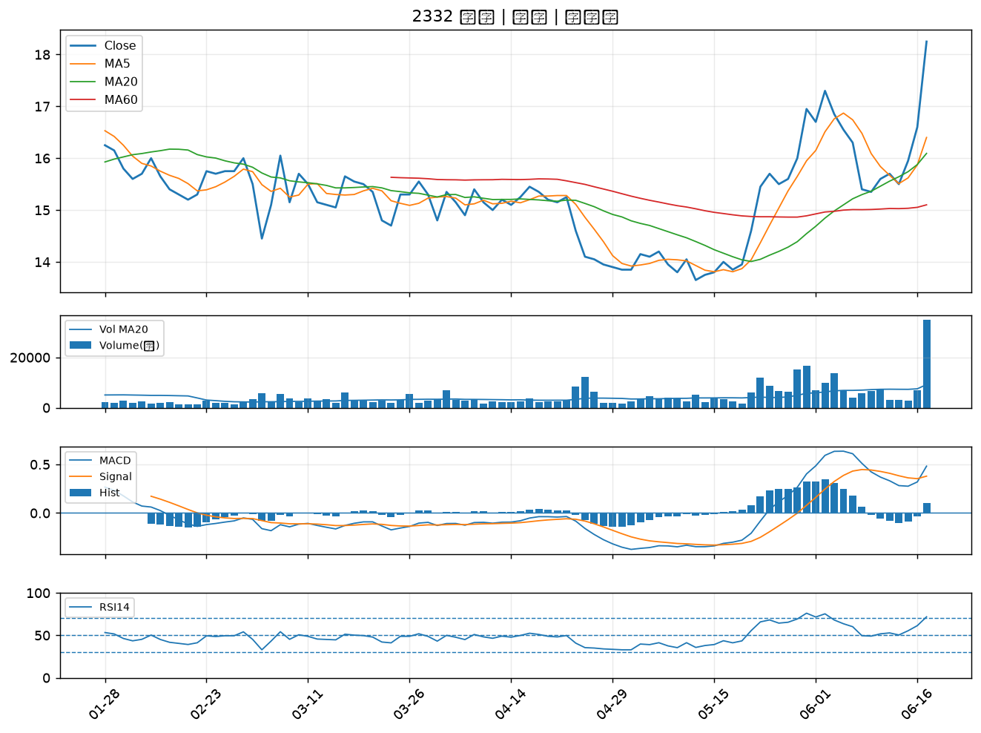

2342 茂矽｜A級
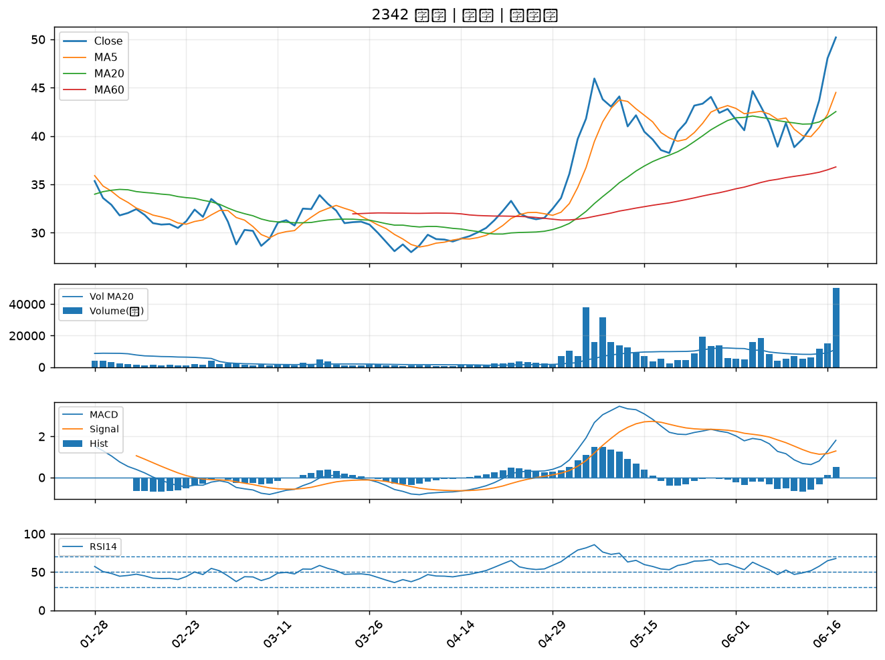

2845 遠東銀｜A級
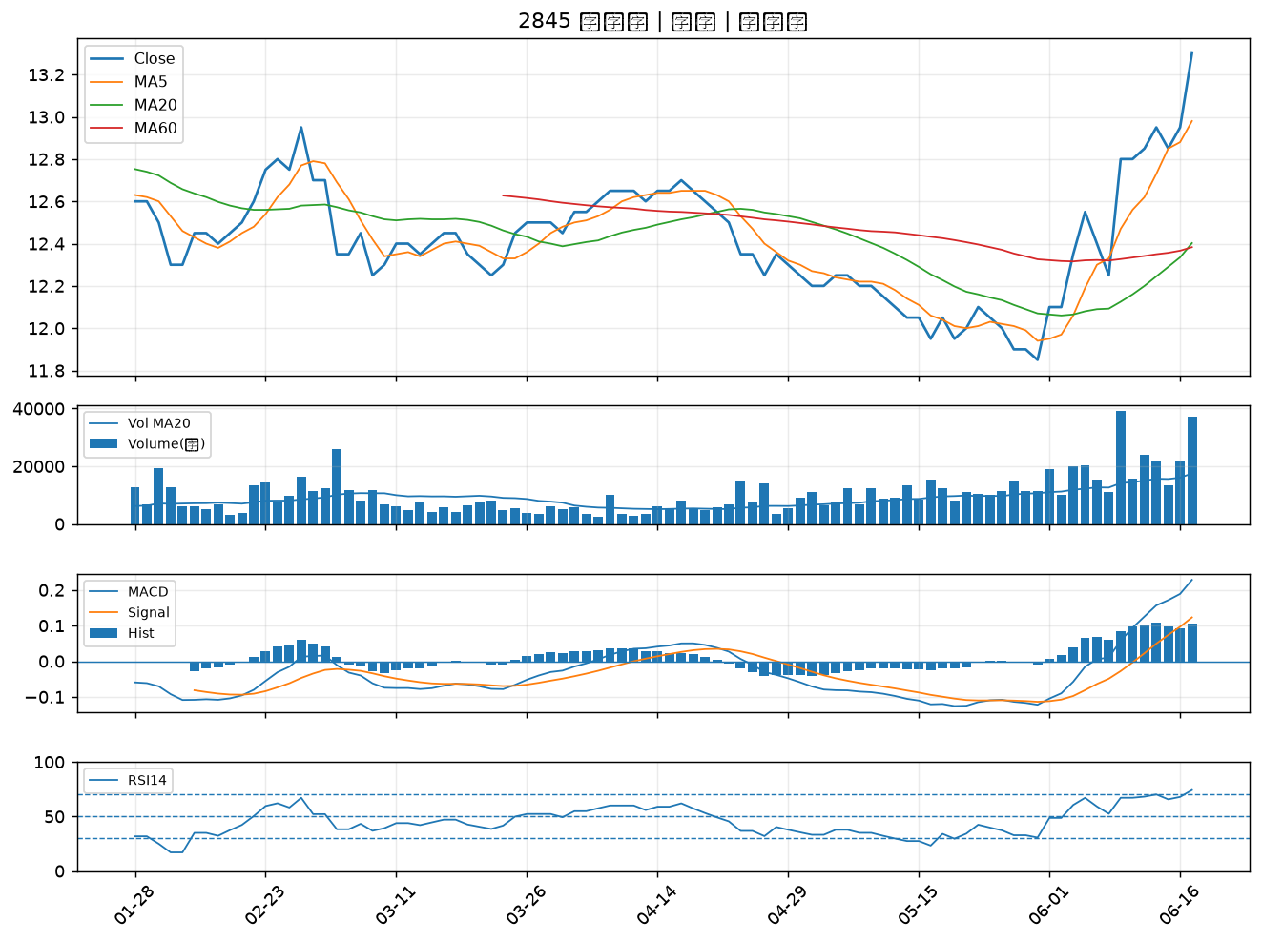

4976 佳凌｜A級
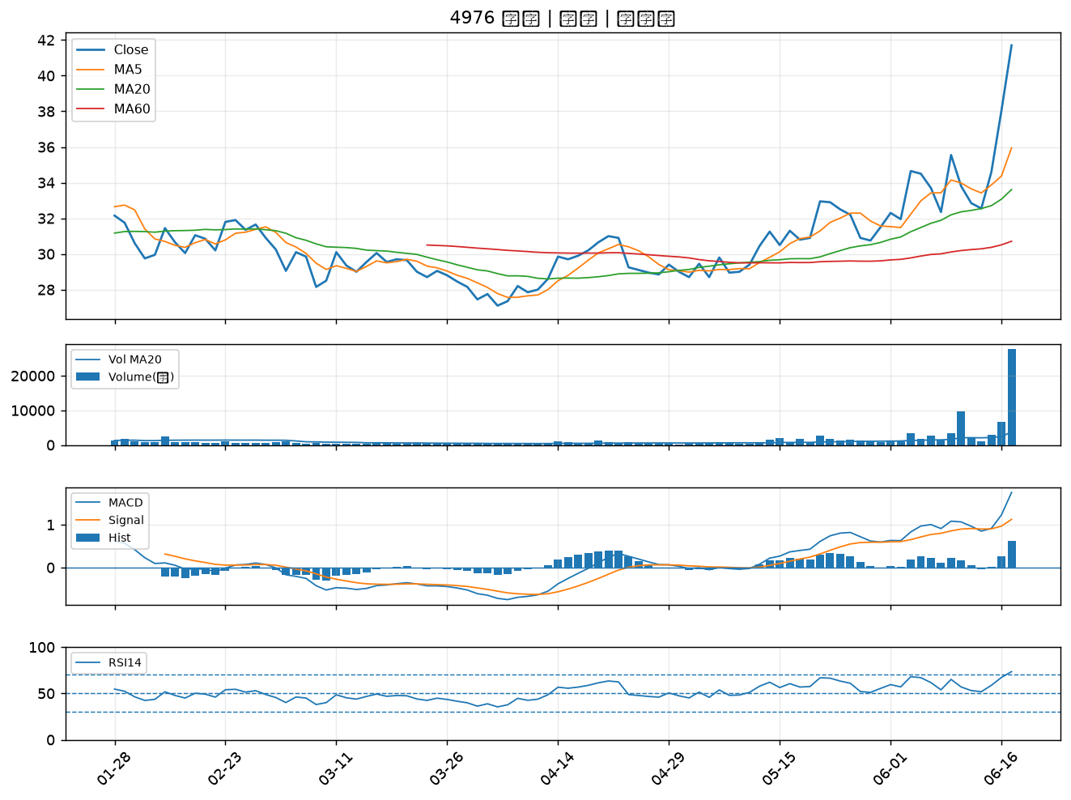

3360 尚立｜A級
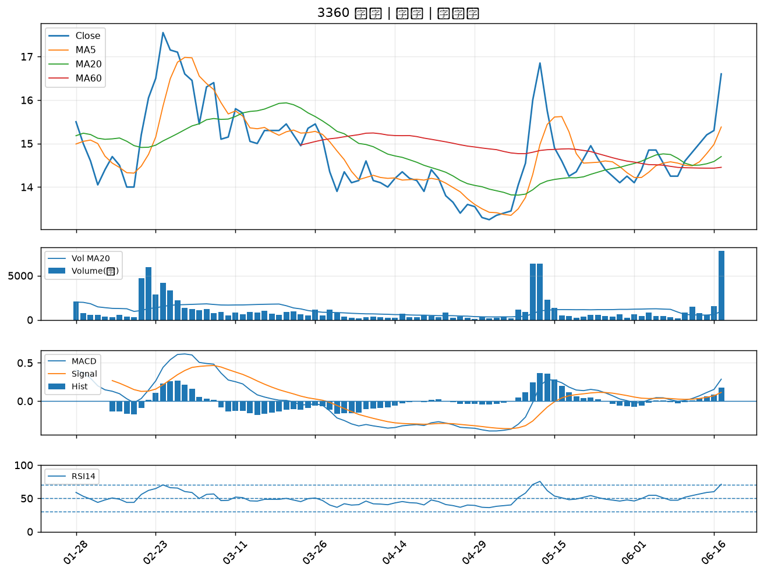

5011 久陽｜A級
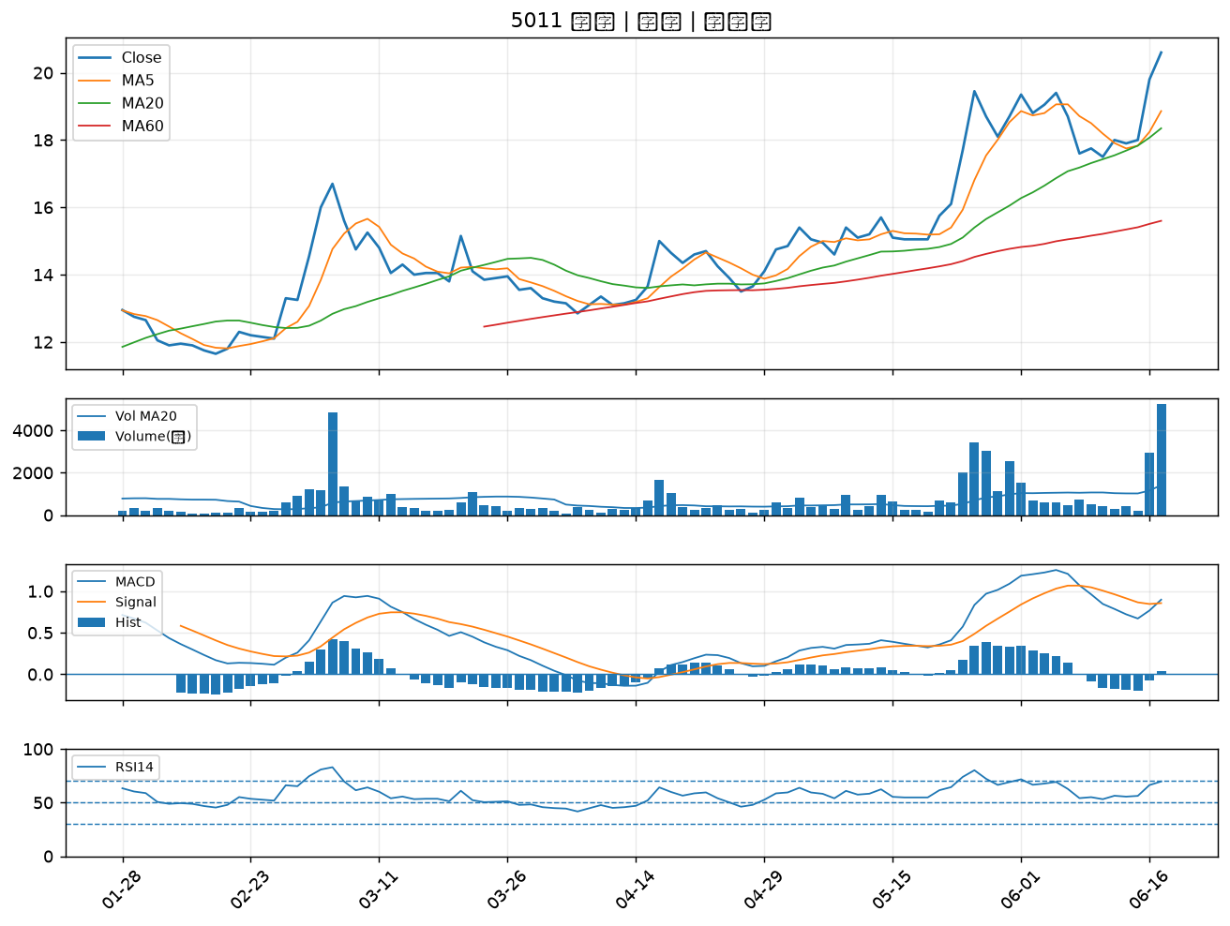

3047 訊舟｜A級
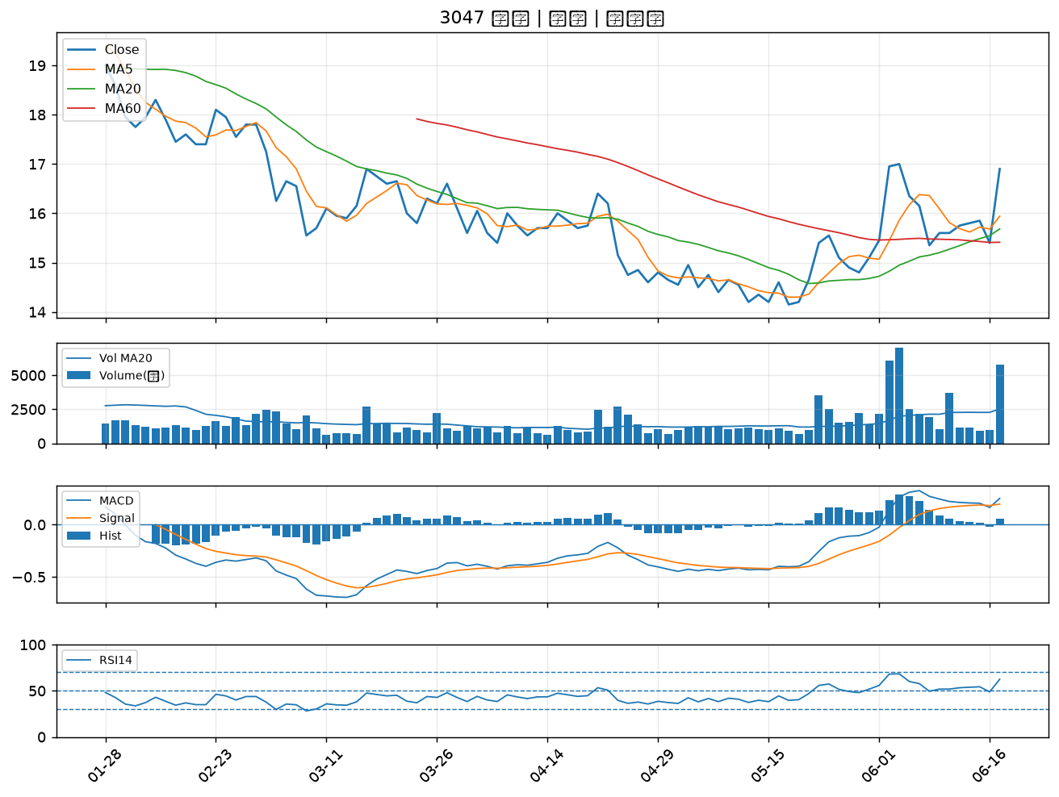

3630 新鉅科｜A級
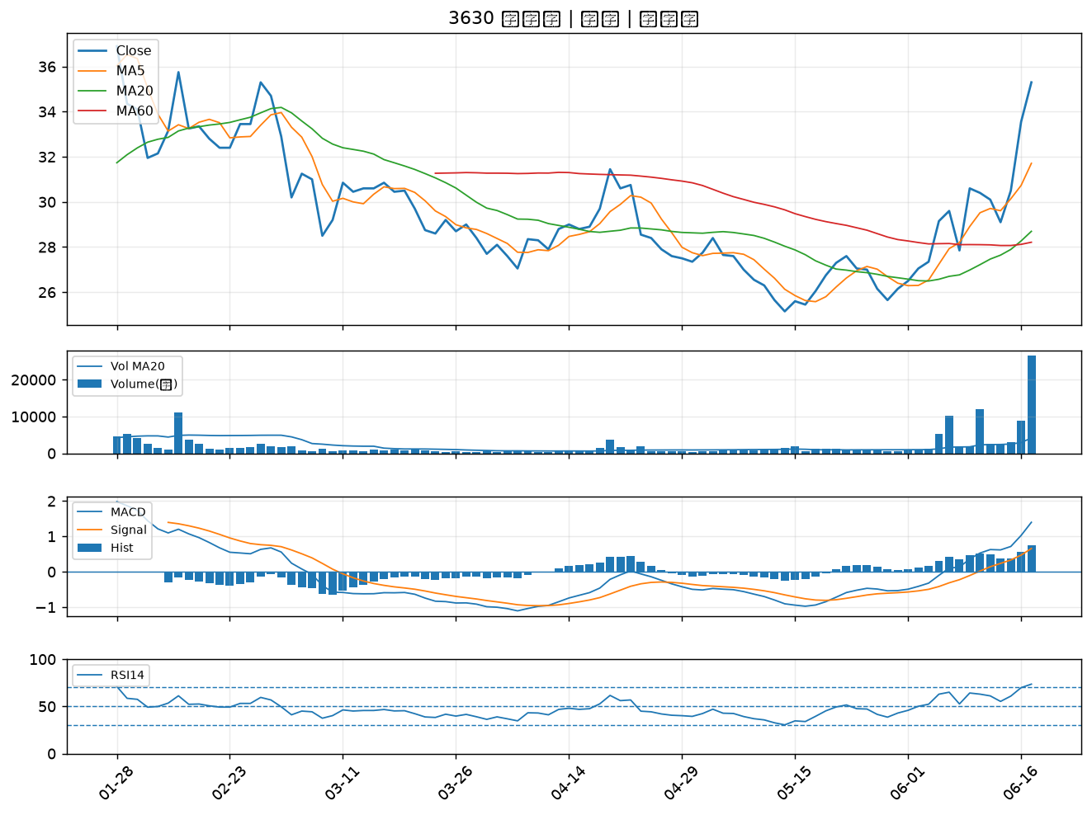

3060 銘異｜A級
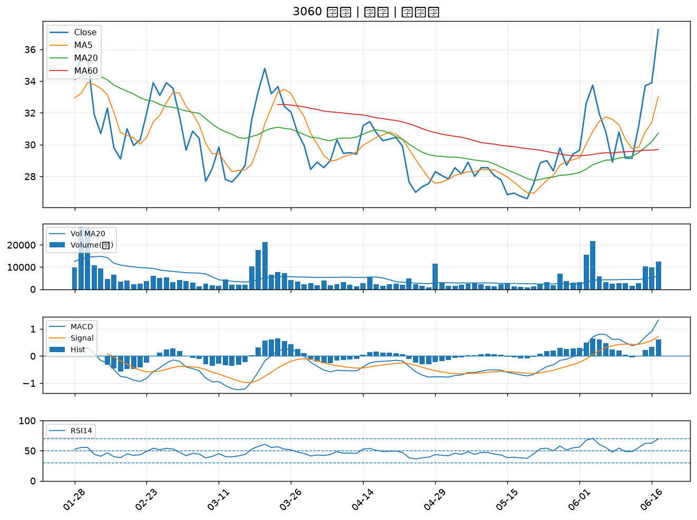

2316 楠梓電｜A級
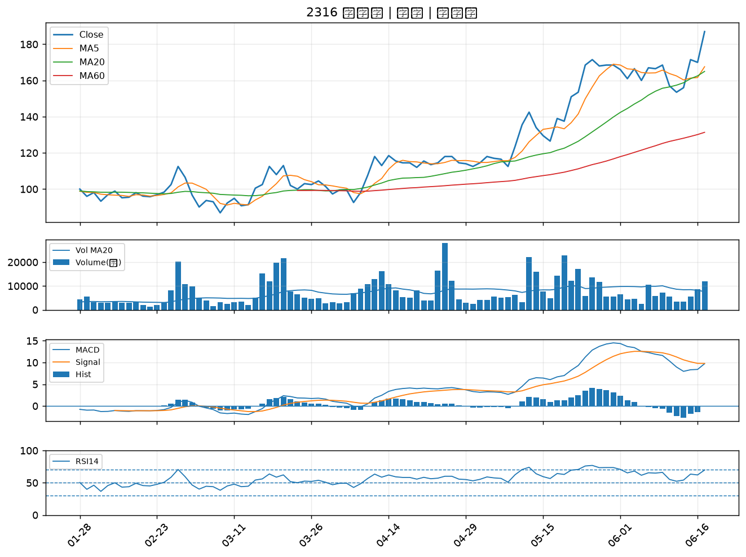

6517 保勝光學｜A級
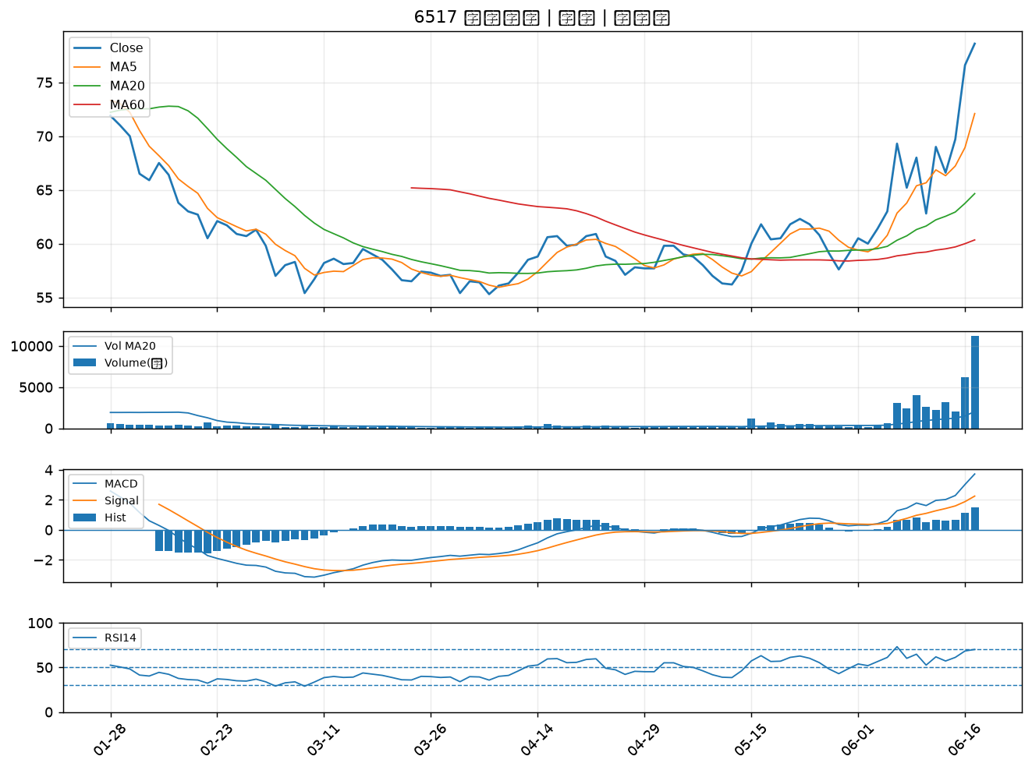

3034 聯詠｜A級
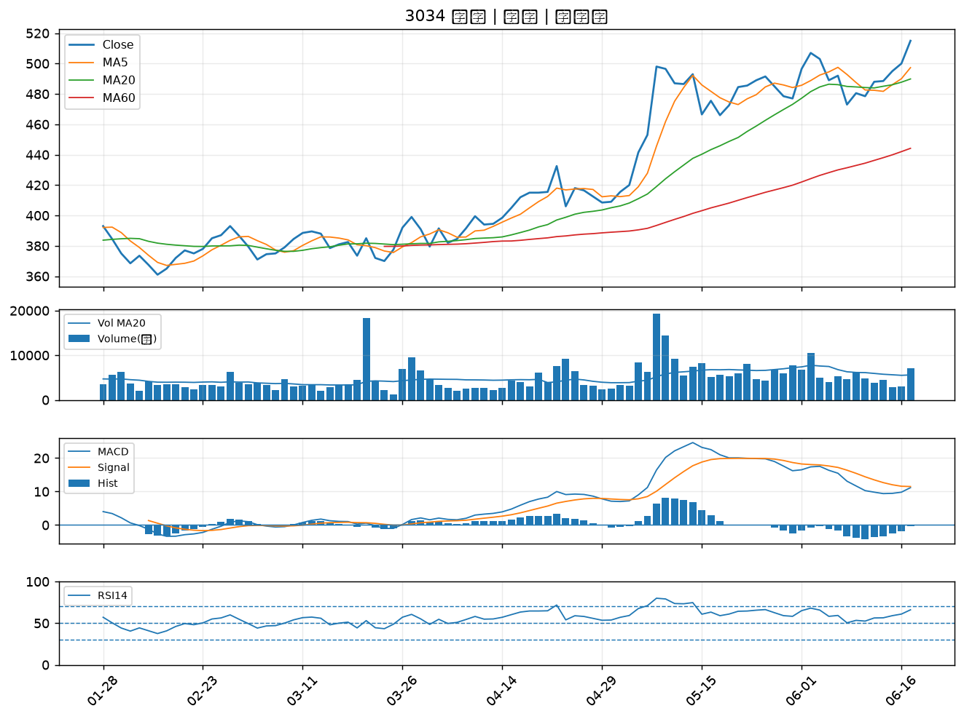

4707 磐亞｜A級
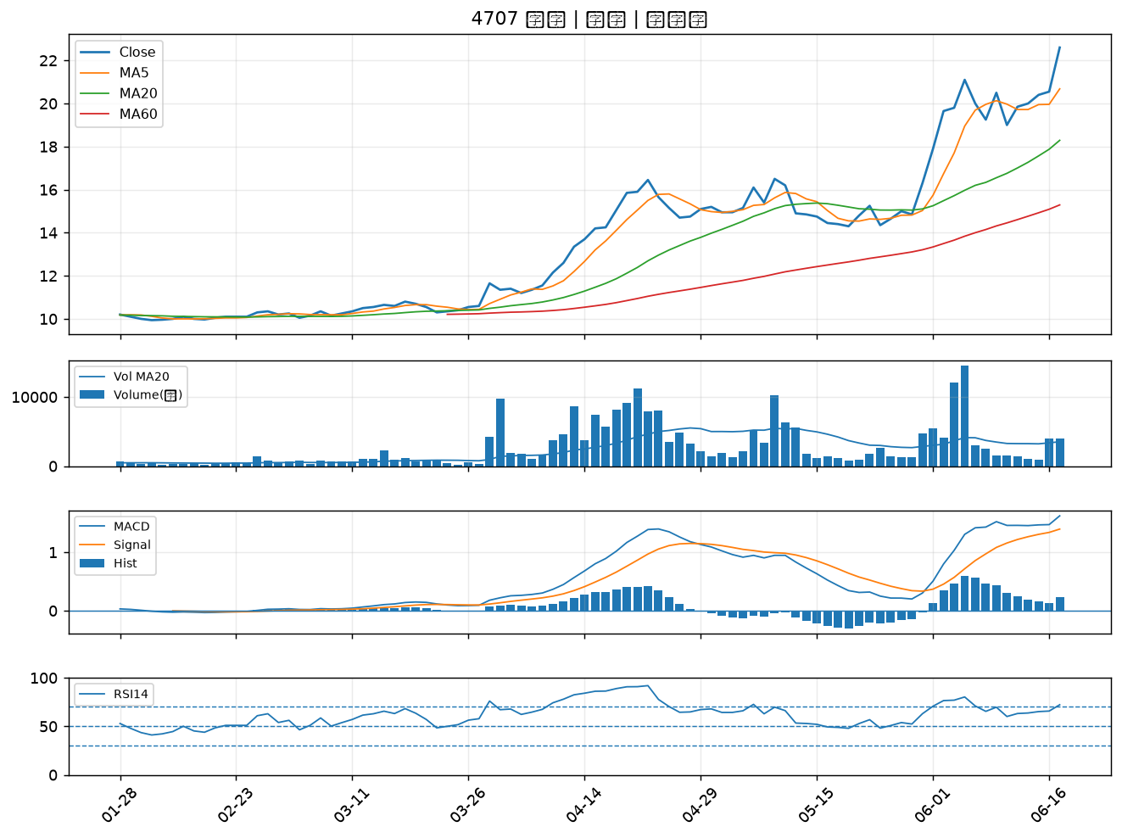

4541 晟田｜A級
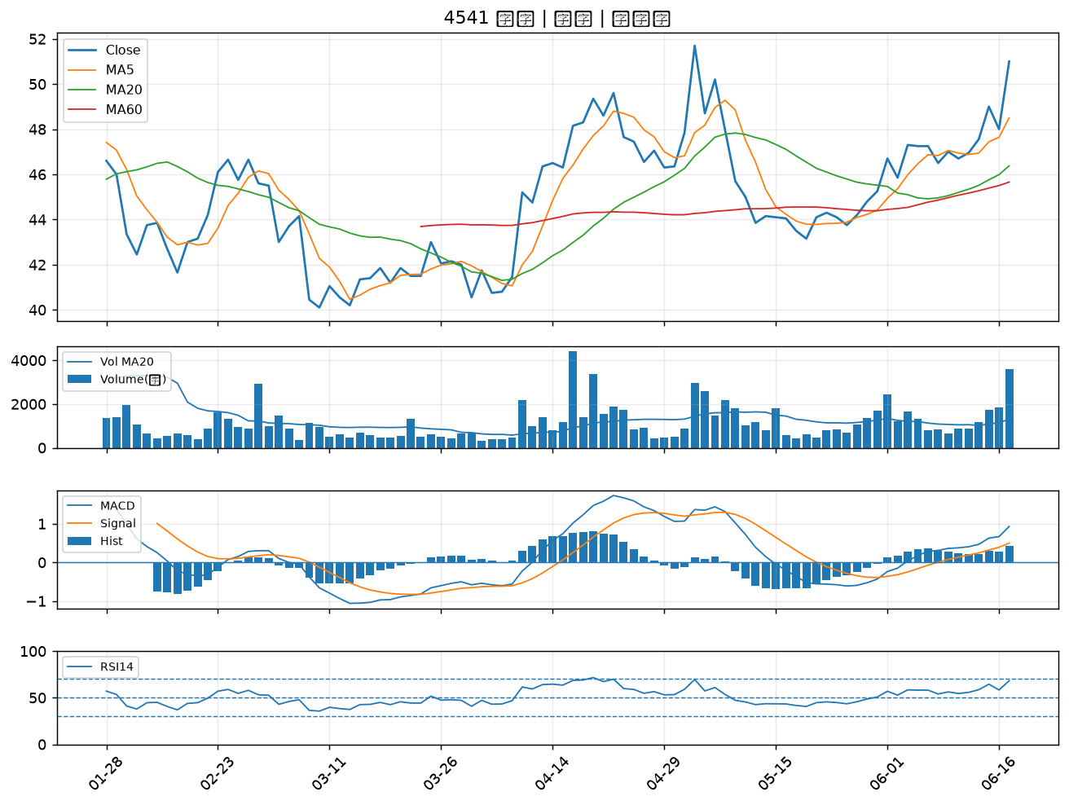

2610 華航｜A級
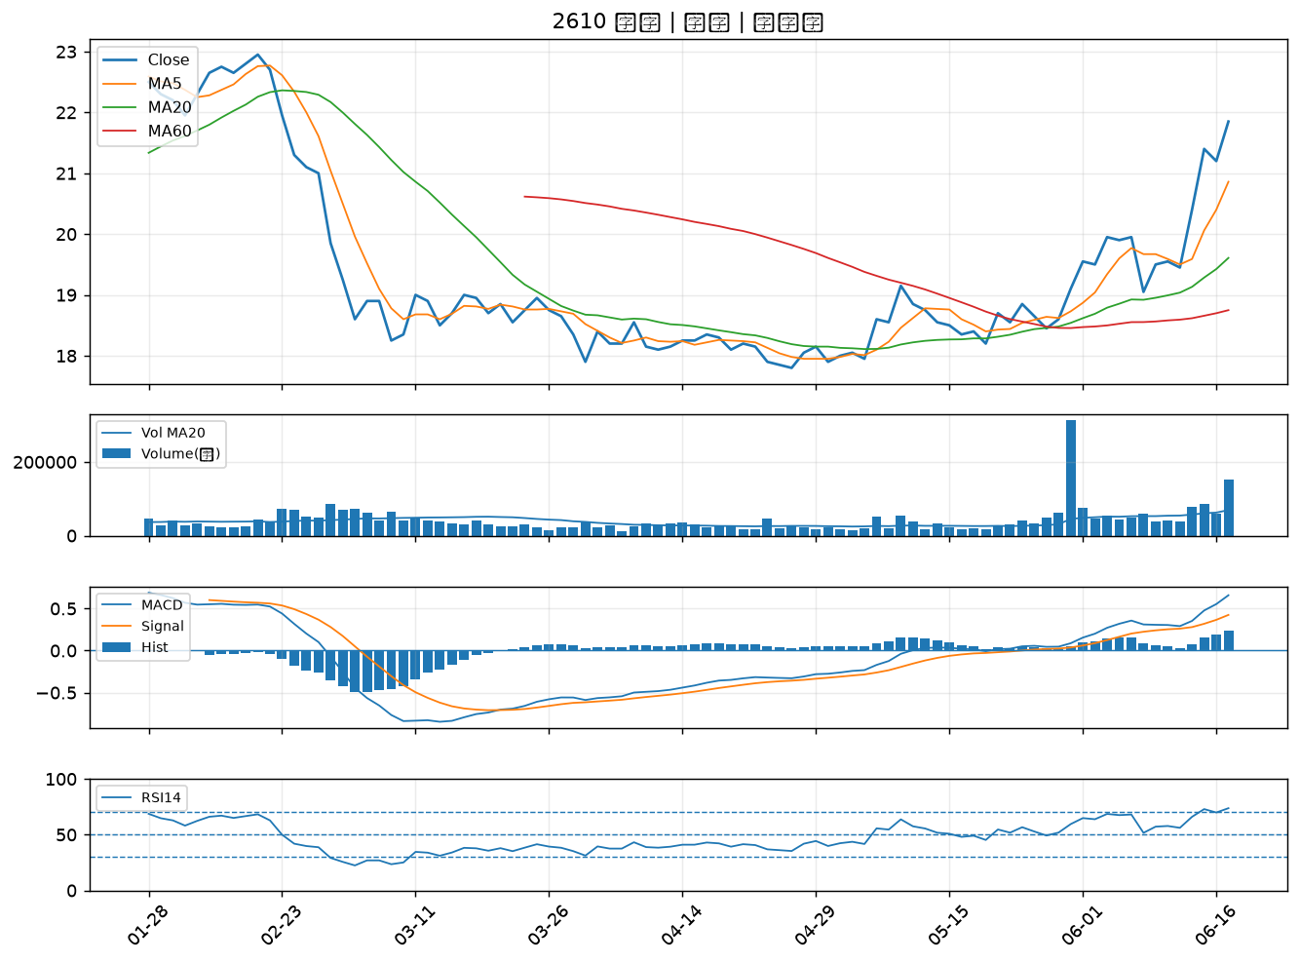

6209 今國光｜A級
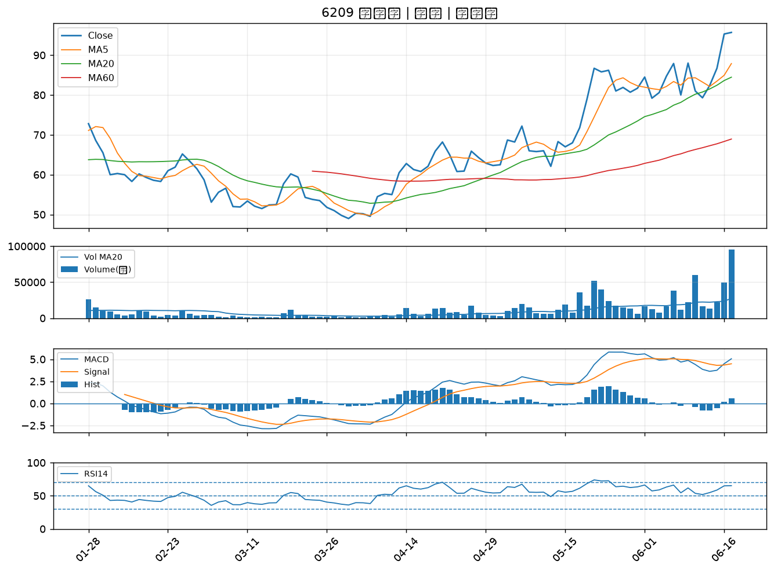

5508 永信建｜A級
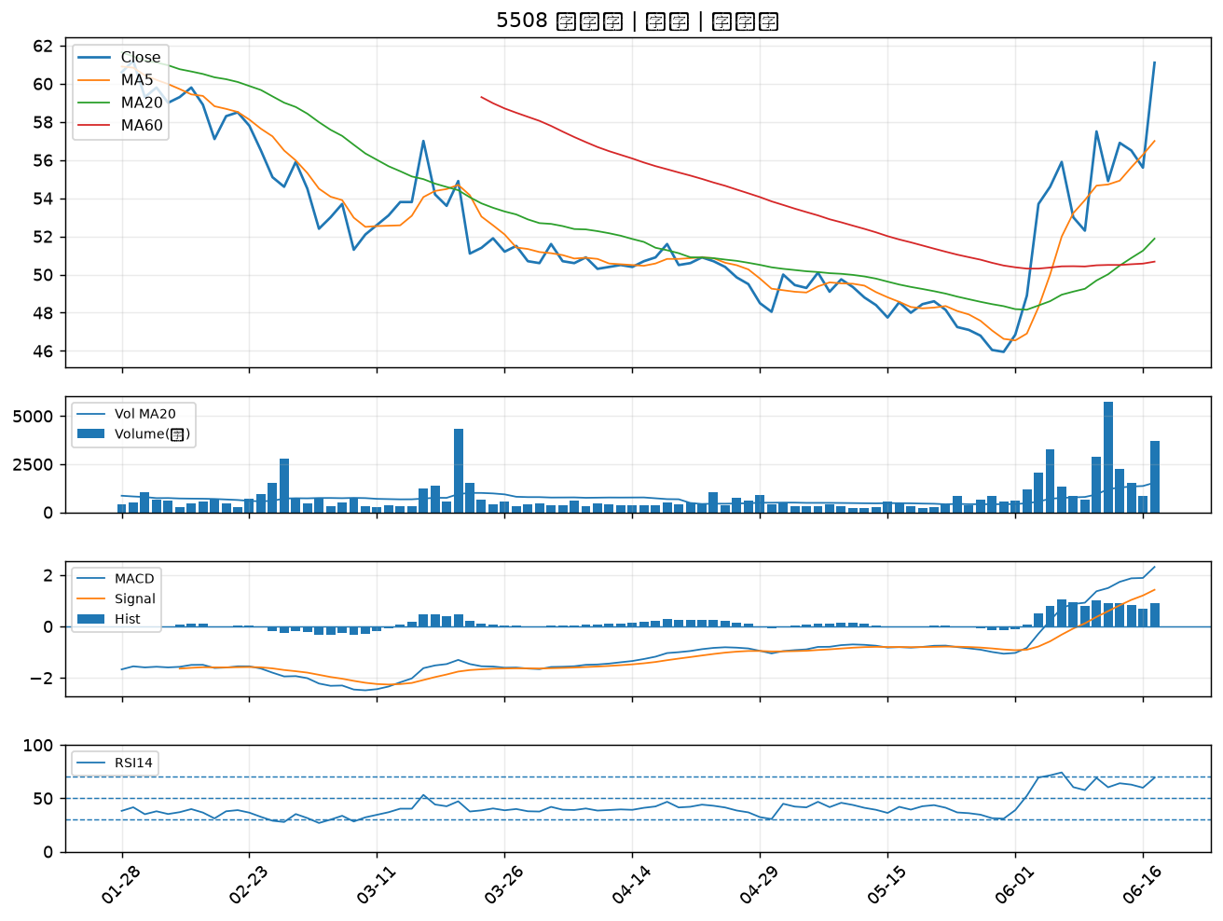

4923 力士｜A級
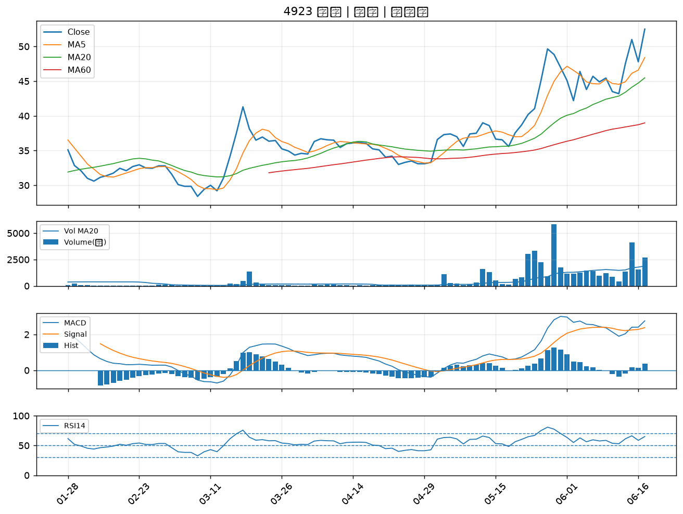

5905 南仁湖｜A級
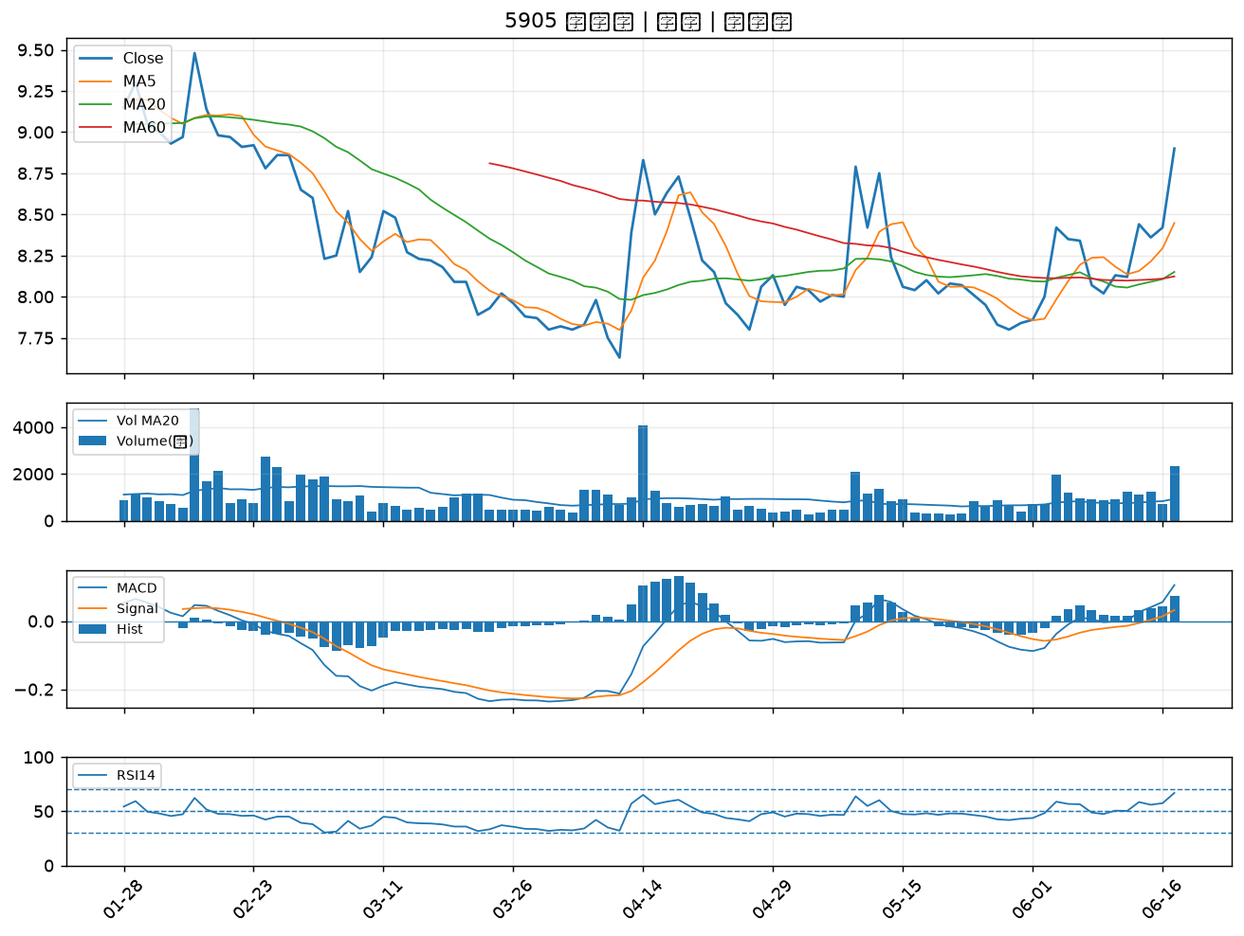

1303 南亞｜A級
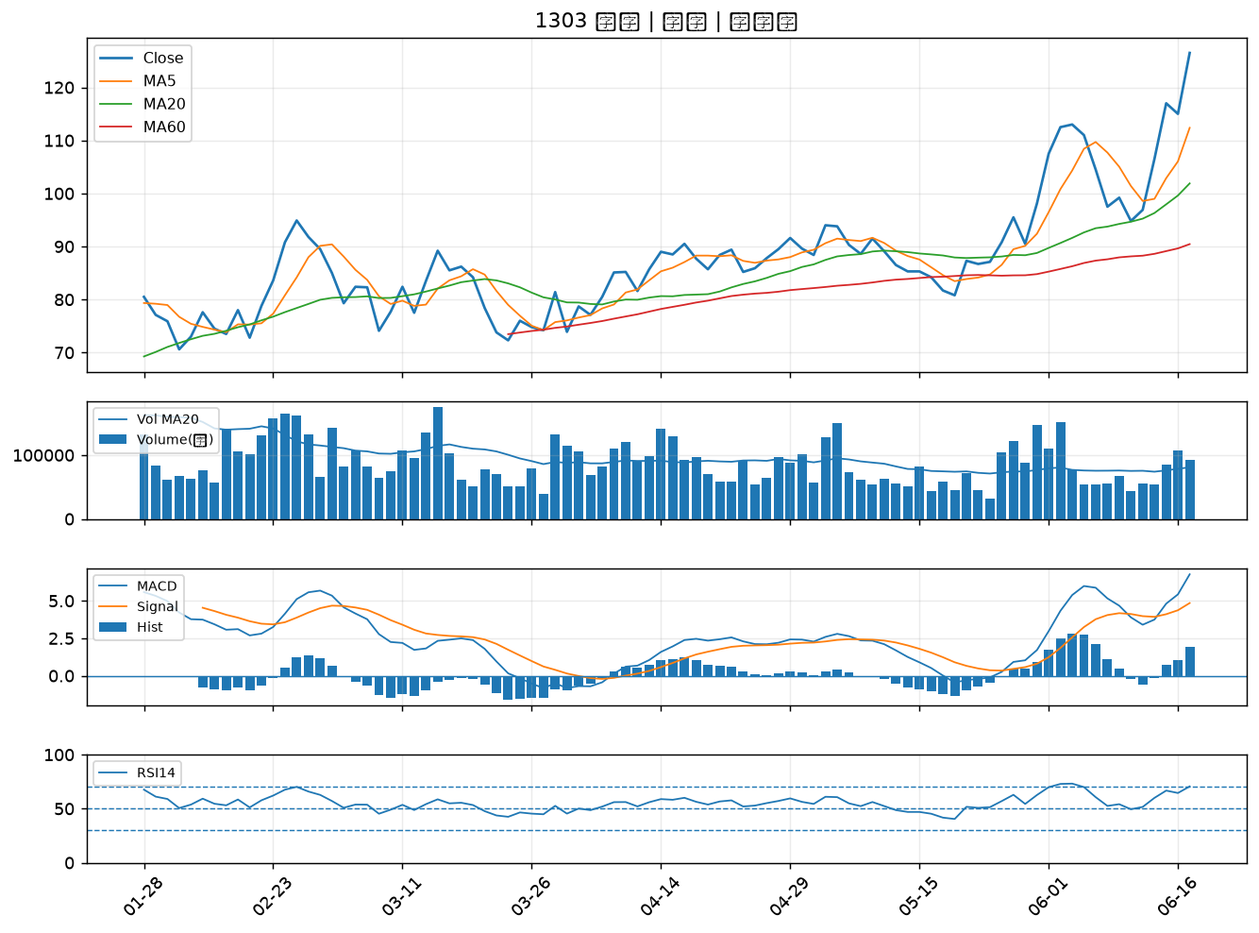

6269 台郡｜A級
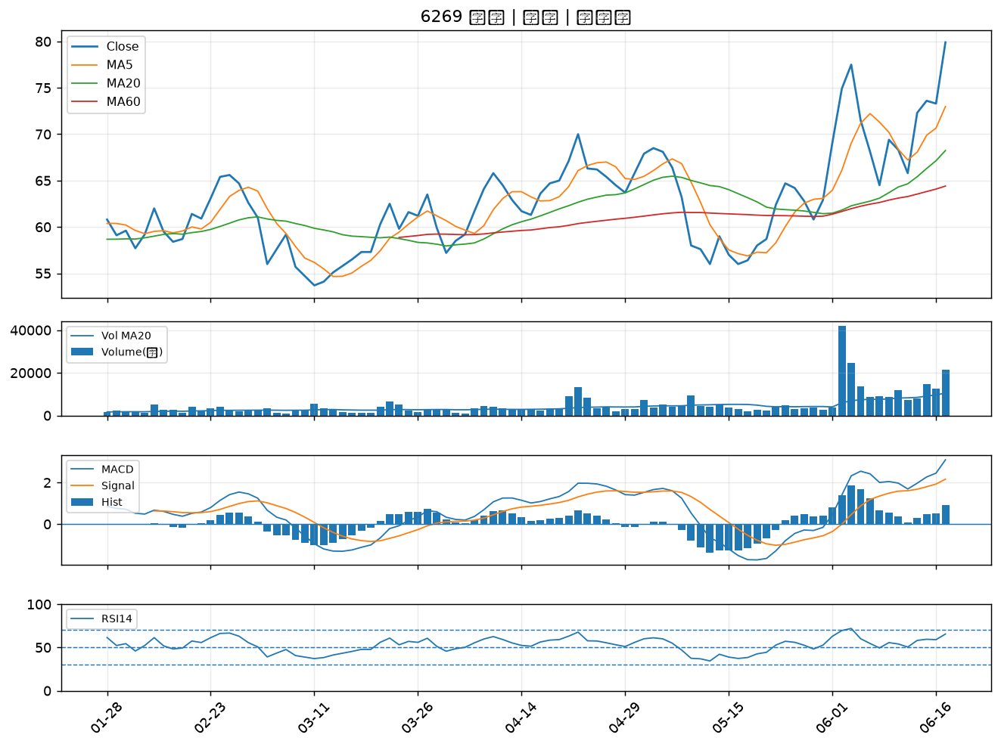

3044 健鼎｜A級
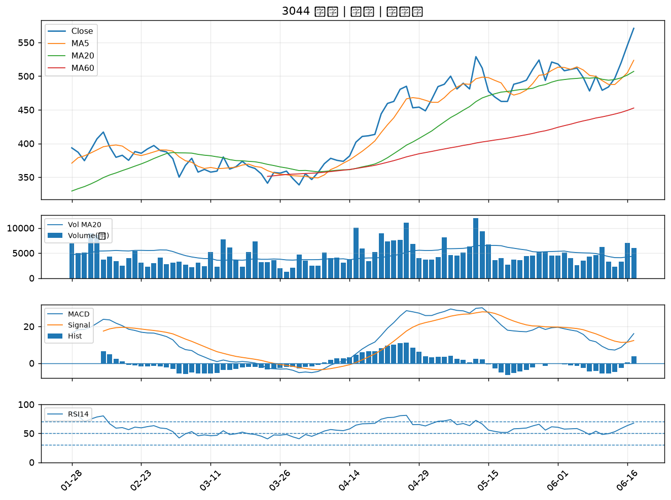

6449 鈺邦｜A級
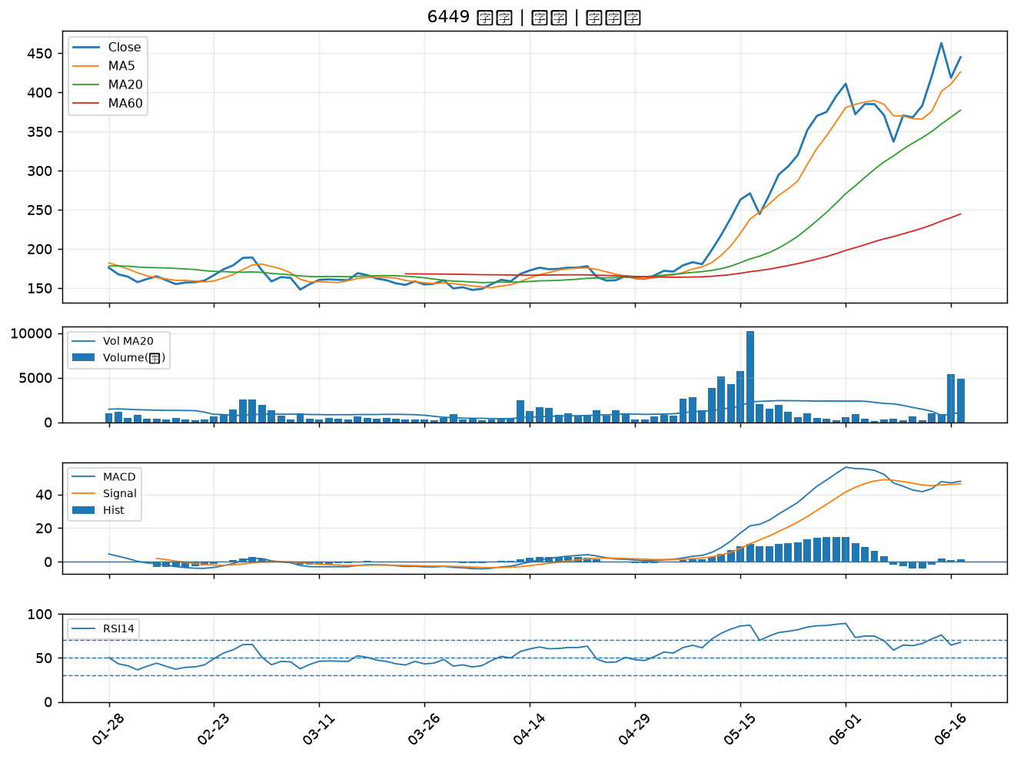

2838 聯邦銀｜A級
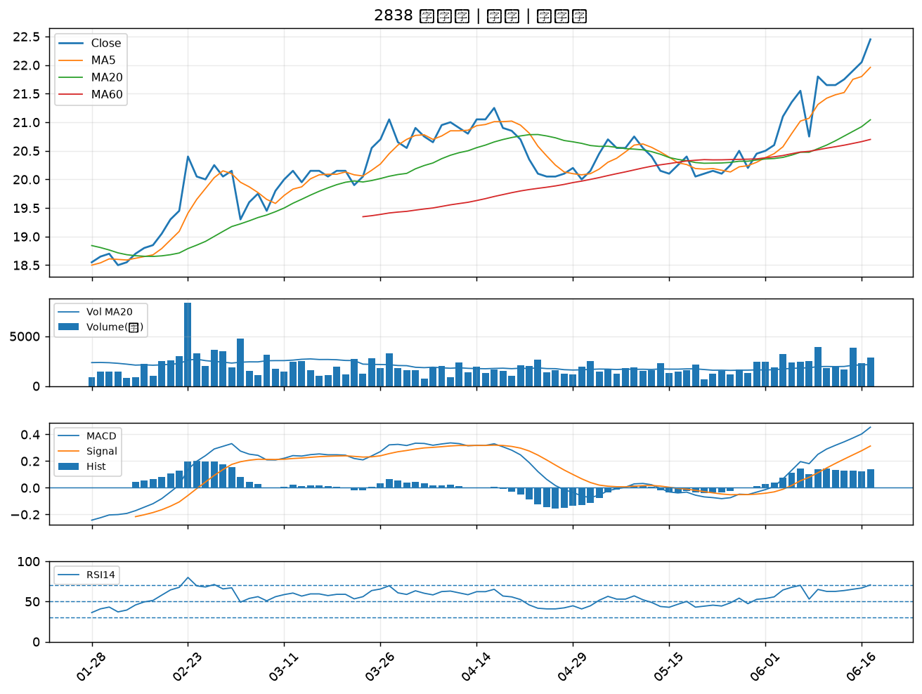

2618 長榮航｜B級
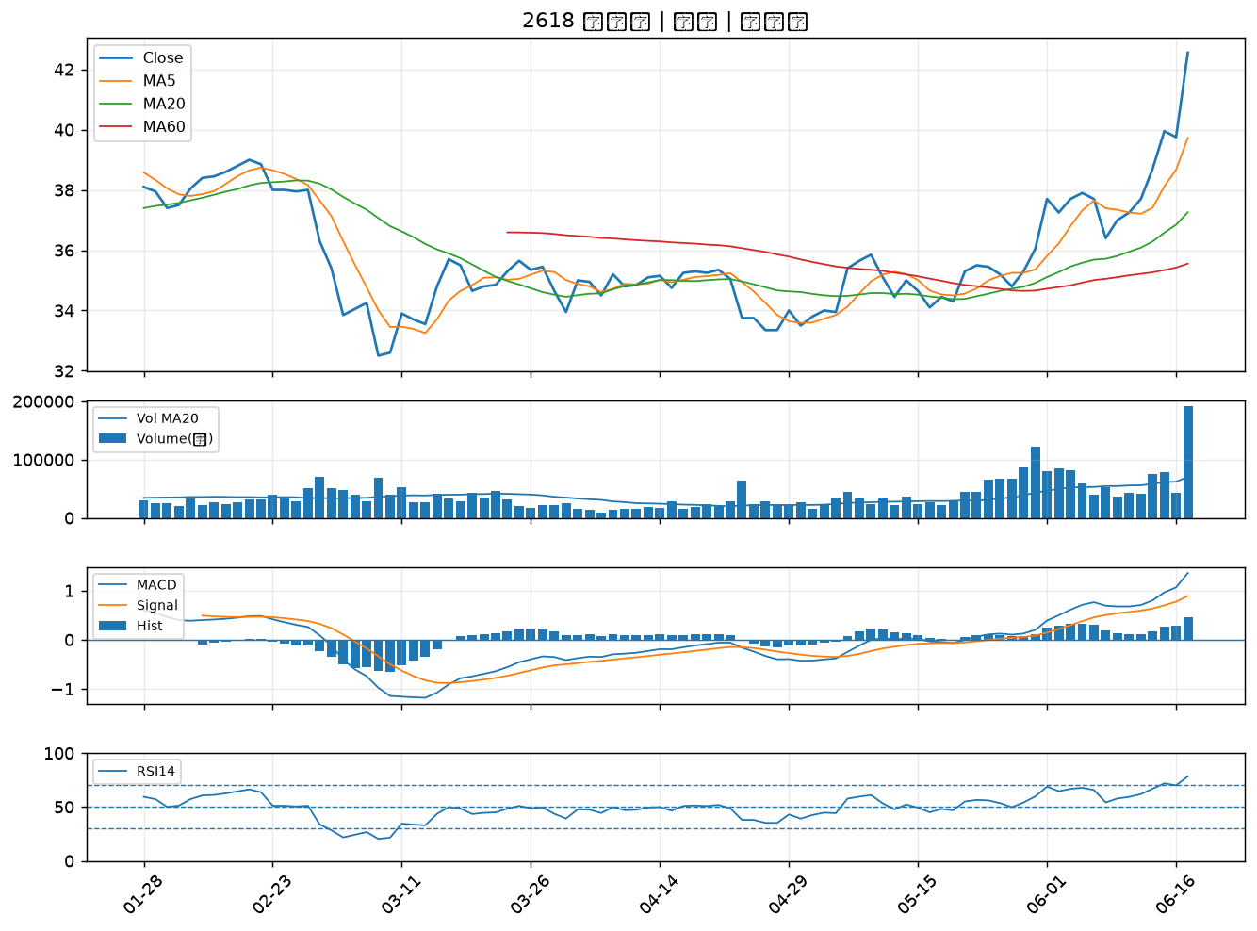

5230 雷笛克光學｜B級
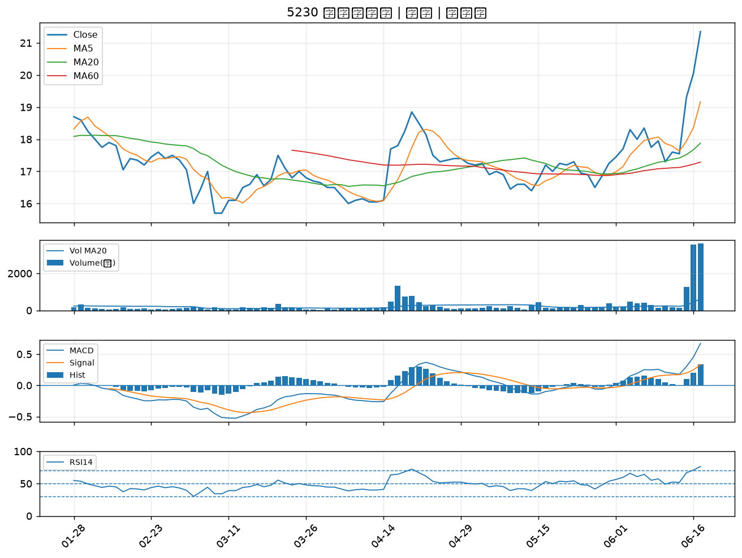

2892 第一金｜B級
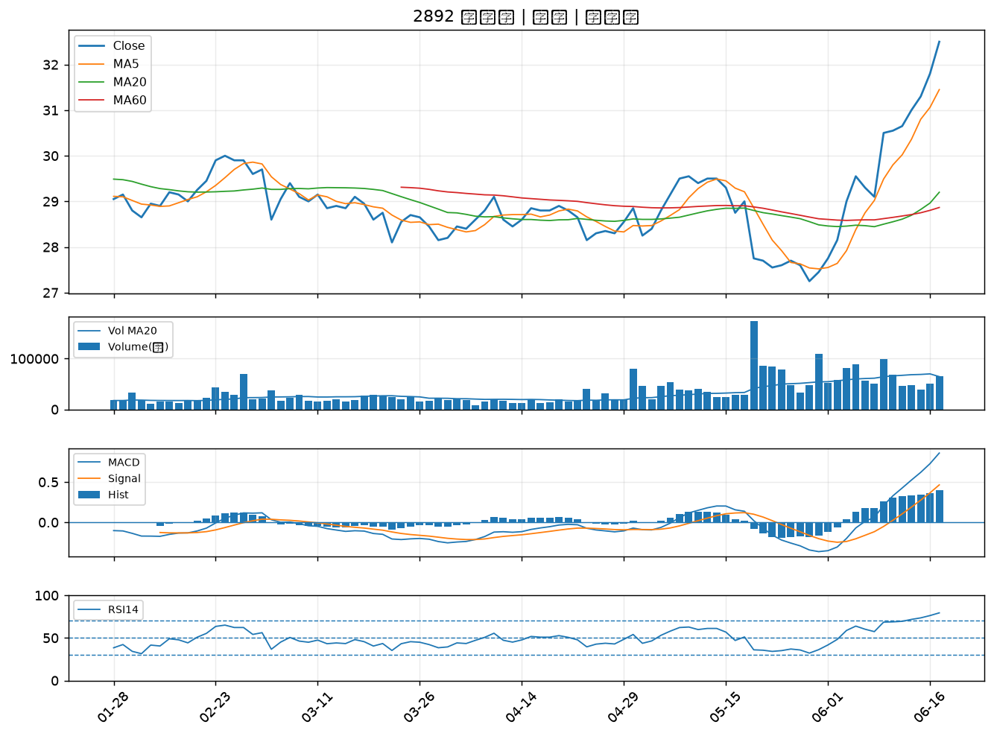

2646 星宇航空｜B級
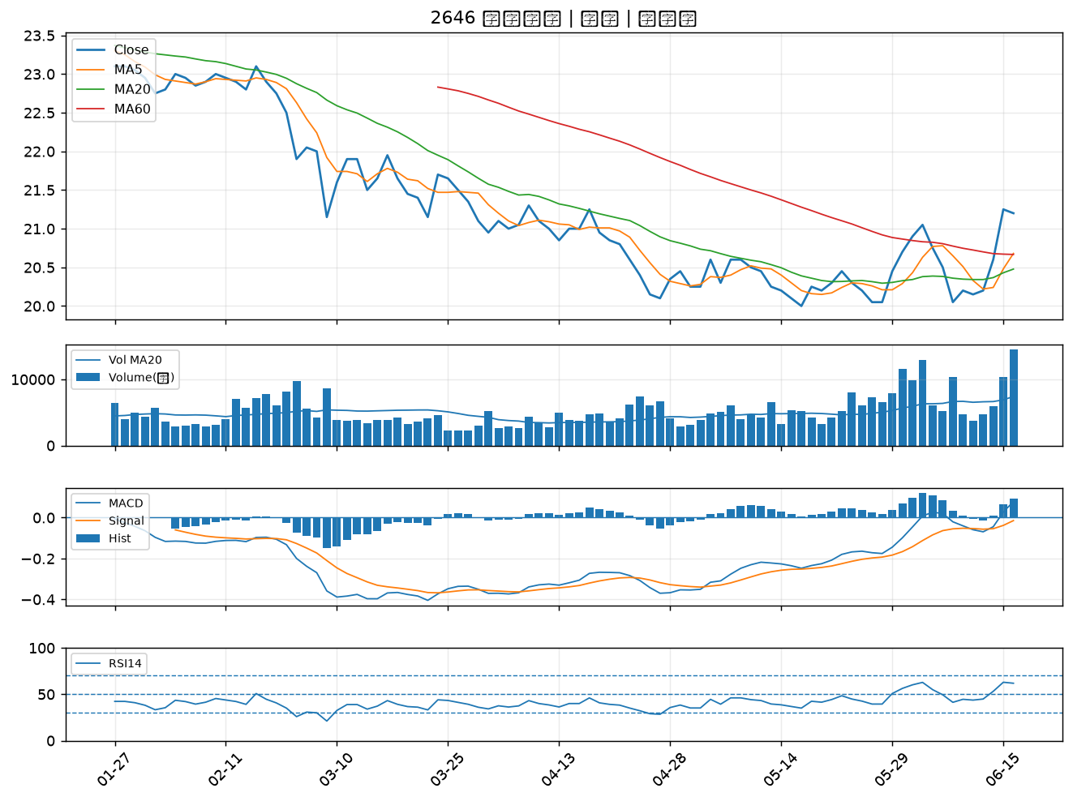

2379 瑞昱｜B級
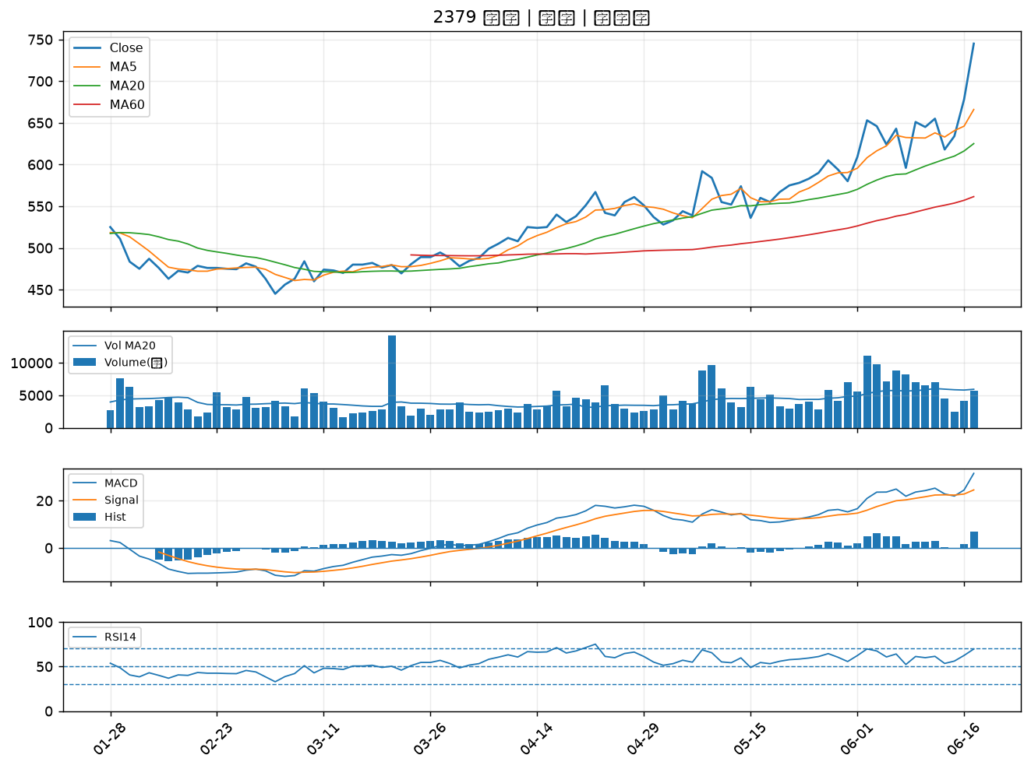

4513 福裕｜B級

